Лист1
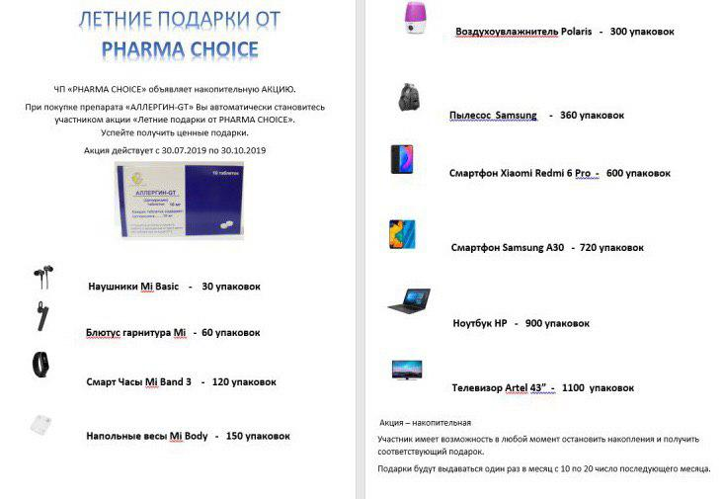
 |  |  |  |  |  |  |  | 1
Адрес: г. Ташкент, Чилонзор т. Чорбог к. 51-уй |  |  |  |  |  |  |  | 1
Код ОКЭД: 46460 |  |  |  |  |  |  |  | 1
Телефон: +998 71 207 14 41 |  |  |  |  |  |  |  | 1
Расчетный счет: 20208000200254796001 |  |  |  |  |  |  |  | 1
в ОАКБ Капиталбанк Сергилинский ф-л |  |  |  |  |  |  |  | 1
города Ташкент МФО 01042 |  |  |  |  |  |  |  | 1
Идентификационный номер(ИНН): 302699362 |  |  |  |  |  |  |  | 1
+998-97-777-48-94 Александр (офис) |  |  |  |  |  |  |  | 1
+998-90-189-39-48 Бахром (Яшнабод, Юнусобод,Чилонзор, Учтепа, Янгийул, Оккургон, Чиноз) |  |  |  |  |  |  |  | 1
+998-90-533-44-40 Ахаджон (Сергели, Бектемир, Миробод), +998-99-810-64-22 Гулмира (Олмазор) |  |  |  |  |  |  |  | 1
+998-90-124-17-77 Саидкамол(М. Улугбек, Яккасарой) +998-91-310-68-01 Нафиса (Шайхонтохур) |  |  |  |  |  |  |  | 1
+998-99-485-14-42, +998-99-485-14-43 Олеся (Таш. область) |  |  |  |  |  |  |  | 1
САМАЯ ДЕШЁВАЯ ЦЕНА НА ФАРМ РЫНКЕ !!! |  |  |  |  |  |  |  | 1
САЛЬБУТАМОЛ аэр. 100мкг/200доз. 12мл - 11 016 сум |  |  |  |  |  |  |  | 1
СУПЕРЦЕНА на Метрогил 100 мл - 5426 сум
На 20 шт Метрогил 100 мл привязка 1 шт Линкомицин г/х 30% 1мл №10 Дальхимфарм
НОВЫЕ ПОСТУПЛЕНИЯ |  |  |  |  |  |  |  | 1
№ | наименование | ориг | база | нац. % | цена | срок | производитель | 1
1 | Абактал 400мг №10 | 252 | 24,929 | 15 | 28,669 | 01.09.2020 | "ЛЕК" Словения | 1
2 | Аллергин -GT таб. 10мг №10 | 400 | 10,038 | 0 | 10,020 | 01.07.2021 | ET JiningRubberIndustrial Co.Ltd. КНР | 1
3 | Алфагин сироп 120мл | 35 | 14,623 | 5 | 15,361 | 01.04.2021 | "Хербион Лтд" Пакистан | 1
4 | Амарил таб. 1мг №30 | 180 | 22,175 | 9 | 24,276 | 01.01.2021 | "Авентис" (Фр) | 1
5 | Амарил таб. 3мг №30 | 216 | 40,589 | 14 | 46,410 | 01.10.2021 | "Авентис" (Фр) | 1
6 | Амоксиклав фл. 1,2г №5 | 42 | 88,852 | 15 | 102,180 | 01.01.2021 | "ЛЕК" Словения | 1
7 | Антраль таб. 0,1г №30 | 144 | 23,362 | 8 | 25,143 | 01.04.2022 | ВАТ "Фармак" | 1
8 | Антраль таб. 0,2г №30 | 120 | 42,555 | 8 | 45,798 | 01.07.2022 | ВАТ "Фармак" | 1
9 | Арутимол гл.капли 0,5% 5мл |  | 13,227 | 13 | 14,926 | 01.01.2021 | Dr.Gerhard Mann Chem-pharm.FabrikГермани | 1
10 | Арутимол гл.капли 0.25% 5мл |  | 9,073 | 9 | 9,913 | 01.02.2021 | Dr.Gerhard Mann Chem-pharm.FabrikГермани | 1
11 | Аспаркам р-р д/ин. 5мл №10 |  | 8,382 | 15 | 9,639 | 01.11.2020 | "Галичфарм" Украина | 1
12 | Барбовал капли 25мл | 120 | 9,178 | 15 | 10,555 | 01.12.2021 | ВАТ "Фармак" | 1
13 | Бензилбензоат эмульсия 20% 50г | 30 | 2,422 | 15 | 2,785 | 01.05.2022 | КОГКП"Фарм. фабрика" Украина | 1
14 | Бисопролол Лек таб. 10мг №30 | 400 | 38,681 | 15 | 44,483 | 01.10.2020 | "ЛЕК" Словения | 1
15 | Бонджигар капс. №60 | 48 | 34,857 | 15 | 40,086 | 01.11.2021 | "Хербалэйдж Прайвет" Пакистан | 1
16 | Бронхипрет сироп 100мл |  | 46,245 | 15 | 53,182 | 01.06.2020 | "Бионорика АГ" Германия | 1
17 | Варфарекс таб. 3мг №100 |  | 28,442 | 15 | 32,709 | 01.02.2023 | "Гриндекс" Латвия | 1
18 | Варфарекс таб. 5мг №100 |  | 34,543 | 15 | 39,724 | 01.02.2023 | "Гриндекс" Латвия | 1
19 | Гемотран р-р д/ин. 100мг/мл 5мл №5 | 90 | 62,234 | 8 | 67,320 | 01.06.2021 | ВАТ "Фармак" | 1
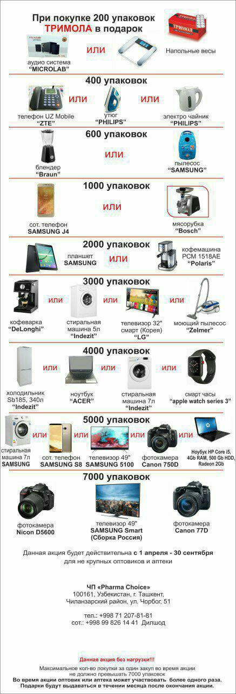
20 | Гемотран р-р д/ин. 50мг/мл 5мл №10 | 50 | 64,269 | 7 | 69,054 | 01.04.2021 | ВАТ "Фармак" | 1
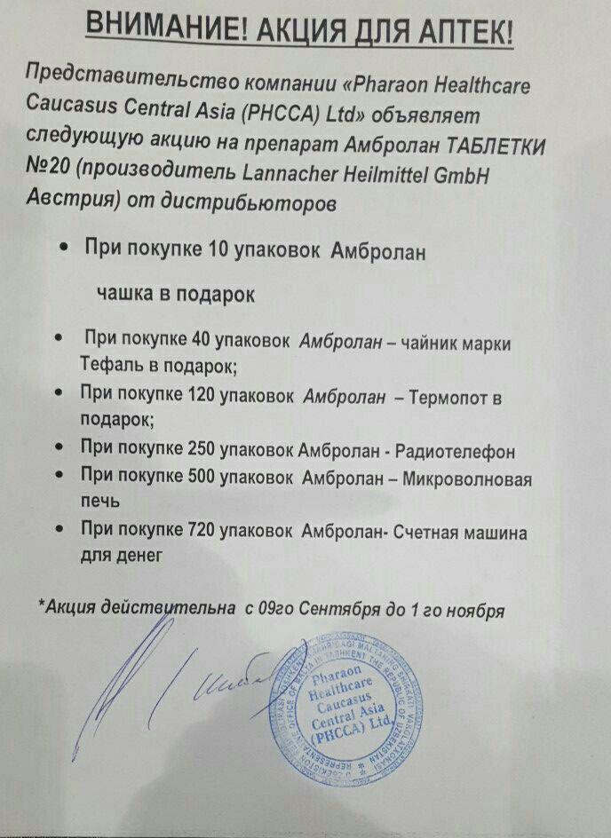
21 | Гемотран таб. 500мг №30 | 70 | 67,265 | 5 | 70,438 | 01.07.2020 | ВАТ "Фармак" | 1
22 | Герпевир - КМП мазь 2,5% 15г | 30 | 18,822 | 12 | 21,056 | 01.07.2023 | "Киевмедпрепарат" Украина | 1
23 | Герпевир таб. 0,2г №20 | 20 | 27,680 | 11 | 30,672 | 01.05.2023 | "Киевмедпрепарат" Украина | 1
24 | Гипотиазид таб. 25мг №20 |  | 8,704 | 15 | 10,009 | 01.03.2022 | "Sanofi Winthrop industries" Фр. | 1
25 | Глицирам таб. 50мг №50 |  | 43,129 | 10 | 47,328 | 01.04.2021 | ЗАО "Вифитеx" Россия | 1
26 | Глюкофаж таб. 1000мг №60 |  | 64,033 | 10 | 70,374 | 01.08.2021 | "Никомед" | 1
27 | Глюкофаж таб. 850мг №60 |  | 44,331 | 9 | 48,383 | 01.08.2023 | "Никомед" | 1
28 | Гонадотропин хорионич. 500Ед №5 | 40 | 57,014 | 5 | 59,692 | 01.03.2022 | "Московский эндокрин." ФГУП | 1
29 | Гутталакс 7,5мг/мл капли 15мл | 180 | 22,487 | 8 | 24,276 | 01.02.2022 | "Берингер Ингельхайм" Гер.Грец | 1
30 | Гутталакс 7,5мг/мл капли 30мл | 100 | 33,411 | 7 | 35,904 | 01.02.2022 | "Берингер Ингельхайм" Гер.Грец | 1
31 | Дезаминоокситоцин таб. 50МЕ №10 | 336/14 | 22,495 | 15 | 25,869 | 01.04.2024 | "Гриндекс" Латвия | 1
32 | Дексалгин саше гран.д/пр. р-ра 25мг №10 |  | 29,327 | 15 | 33,726 | 01.07.2020 | "Берлин Хеми" | 1
33 | Депакин хроно таб. 300мг №100 | 75 | 105,374 | 10 | 115,770 | 01.12.2021 | "Sanofi Winthrop industries" Фр. | 1
34 | Депакин хроно таб. 500мг №30 | 150 | 42,704 | 15 | 49,110 | 01.03.2022 | "Sanofi Winthrop industries" Фр. | 1
35 | Дибазол 1% 5мл №10 | 78 | 3,720 | 14 | 4,245 | 01.09.2022 | "Дальхимфарм" | 1
36 | Диваза таб. №100 (Улучшает работу мозга) |  | 31,740 | 9 | 34,606 | 01.06.2021 | ООО "Материа Медика Холдинг" Россия | 1
37 | Дикловит капс. №30 | 280 | 24,218 | 15 | 27,850 | 01.02.2021 | "Ланнахер Хайльмиттель"Австрия | 1
38 | Кальций хлорид GT амп. 10% 10мл №10 | 80 | 4,024 | -6 | 3,798 | 01.11.2020 | "Hebei Oriental Pharma Co." Китай | 1
39 | Катетер селиконовый Пеццера №18F | 500/10 | 6,931 | 15 | 7,970 | 01.11.2021 | "Zhanjiang Star Enterprise" Китай | 1
40 | Катетер селиконовый Пеццера №20F | 500/10 | 6,931 | 15 | 7,970 | 01.11.2021 | "Zhanjiang Star Enterprise" Китай | 1
41 | Клексан 2000 анти-Ха МЕ/0,2мл р-р в шприц.№2 | 90 | 39,322 | 8 | 42,330 | 01.01.2022 | "Авентис" (Фр) | 1
42 | Клексан 4000 анти-Ха МЕ/0,4мл р-р в шприц.№10 |  | 211,832 | 15 | 242,618 | 01.06.2021 | "Авентис" (Фр) | 1
43 | Клексан 8000 анти-Ха МЕ/0,8мл р-р в шприц.№10 |  | 615,328 | 15 | 707,628 | 01.09.2020 | "Авентис" (Фр) | 1
44 | Кокарбоксилазы г/х 50мг/2мл №5 | 200 | 7,436 | 6 | 7,854 | 01.06.2021 | "Биофарма" Украина | 1
45 | Конвулекс капс. 150мг №100 | 180 | 62,498 | 15 | 71,872 | 01.12.2022 | "Герот Фармацойтика" Австрия | 1
46 | Конвулекс р-р д/ин. 5мл №5 |  | 179,547 | 13 | 202,674 | 01.05.2021 | "Герот Фармацойтика" Австрия | 1
47 | Конкор таб.10мг №30 |  | 55,595 | 8 | 59,818 | 01.04.2023 | "Marck KgaA" Германия | 1
48 | Кораксан таб. 5мг №56 |  | 219,156 | 15 | 252,029 | 01.12.2020 | "Лес лабораториес" Франция | 1
49 | Кораксан таб. 7.5мг №56 |  | 192,568 | 15 | 221,453 | 01.07.2021 | "Лес лабораториес" Франция | 1
50 | Кордарон амп. 150мг 3мл №6 |  | 56,905 | 15 | 65,441 | 01.10.2020 | "Sanofi Winthrop industries" Фр. | 1
51 | Кордарон таб 200мг №30 | 160/20 | 36,604 | 15 | 42,094 | 01.02.2022 | "Sanofi Winthrop industries" Фр. | 1
52 | Ксефокам таб. 8мг №10 | 16 | 28,856 | 15 | 33,185 | 01.12.2021 | "Никомед" | 1
53 | Лазикс амп. 2мл №10 | 150 | 19,770 | 15 | 22,735 | 01.11.2020 | "Авентис" (Ин) | 1
54 | Линкомицин г/х р-р 300мг/1мл №10 |  | 8,460 | 13 | 9,543 | 01.04.2021 | "Бельмедпрепарат" | 1
55 | Линкомицин г/х 30% 1мл №10 | 144 | 11,671 | 13 | 13,129 | 01.03.2021 | "Дальхимфарм" | 1
56 | Липоевая кислота таб. 0.025г №50 | 304 | 5,892 | 15 | 6,775 | 01.01.2022 | ОАО "Марбиофарм" Россия | 1
57 | Маалокс орал.суспензия 15мл №30 | 24 | 60,481 | 12 | 67,601 | 01.05.2020 | "Авентис" (Фр) | 1
58 | Маалокс таб. жеват. №20 | 120 | 17,570 | 15 | 20,205 | 01.01.2022 | "Авентис" (Фр) | 1
59 | Магне В6 Форте таб п/о №30 |  | 36,278 | 15 | 41,720 | 01.04.2021 | "Авентис" (Фр) | 1
60 | Мексиприм р-р 2мл №10 |  | 39,706 | 15 | 45,662 | 01.11.2020 | "Нижфарм" | 1
61 | Милдронат капс. 500мг №60 |  | 76,430 | 15 | 87,741 | 01.03.2023 | "Гриндекс" Латвия | 1
62 | Милдронат р-р д/ин 10% 5мл №10 | 80 | 58,186 | 15 | 66,913 | 01.01.2023 | "Гриндекс" Латвия | 1
63 | Мильгамма р-р д/ин. 2мл №5 |  | 43,468 | 10 | 47,885 | 01.04.2021 | Worwag Pharma Германия | 1
64 | Никсар таб. 20мг №10 |  | 26,449 | 15 | 30,417 | 01.04.2023 | "Берлин Хеми" | 1
65 | Нимелид гран. д/приг.супс. 100мг/2г №30 (Нимесил) |  | 44,695 | 8 | 48,418 | 01.01.2022 | Ромфарм Компани С.Р.Л Румыния | 1
66 | Оксипрогестерона капр.12.5% 1мл №10 |  | 35,907 | 12 | 40,290 | 01.06.2024 | "Биофарма" Украина | 1
67 | Омарон таб. 400мг+25мг №90 |  | 40,761 | 4 | 42,483 | 01.06.2022 | "Нижфарм" | 1
68 | Пектолван Стоп капли орал 25мл |  | 20,930 | 15 | 24,069 | 01.01.2022 | ВАТ "Фармак" | 1
69 | Плавикс таб. 75мг №28 |  | 128,821 | 15 | 148,144 | 01.06.2021 | "Sanofi Winthrop industries" Фр. | 1
70 | Плаквенил таб. 200мг №60 | 120 | 186,680 | 15 | 214,682 | 01.03.2021 | "Sanofi Winthrop industries" Фр. | 1
71 | Пластырь бакт.Нимпласт 19*72мм №10 |  | 2,507 | 15 | 2,882 | 01.02.2022 | "Хербион Лтд" Пакистан | 1
72 | Пластырь бакт.Нимпласт 19*72мм №20 |  | 4,558 | 15 | 5,241 | 01.02.2022 | "Хербион Лтд" Пакистан | 1
73 | Профлосин капс. 0.4мг №30 |  | 57,215 | 15 | 65,797 | 01.12.2021 | "Берлин Хеми" | 1
74 | Реамберин р-р д/ин. 1,5% 400мл | 12 | 30,007 | 15 | 34,508 | 01.04.2024 | "Полисан" ООО Россия | 1
75 | Ровамицин таб. 1,5млн. ЕД №16 |  | 48,982 | 8 | 53,040 | 01.09.2021 | "Авентис" (Фр) | 1
76 | Ровамицин таб. 3млн. ЕД №10 |  | 57,955 | 13 | 65,426 | 01.04.2021 | "Авентис" (Фр) | 1
77 | Синарта пор. д/орал. р-ра 1,5г/3,95г №30 | 16 | 77,453 | 8 | 83,538 | 01.05.2021 | ВАТ "Фармак" | 1
78 | Сиофор 850 таб. №60 | 4 | 43,131 | 15 | 49,601 | 01.07.2021 | "Берлин Хеми" | 1
79 | Слабикап капли 7.5мг/мл 10мл (Пиколакс) |  | 4,816 | 15 | 5,538 | 01.05.2023 | "Синтез" | 1
80 | Сонапакс таб. 25мг №60 | 30 | 46,484 | 15 | 53,456 | 01.10.2022 | "Jelfa" Польша | 1
81 | Тауфон гл. кап. 4% 5мл №3 | 90 | 5,446 | 15 | 6,263 | 01.02.2022 | "ГНЦЛС" Украина | 1
82 | Тималин пор. д/ин 10мг №10 | 56 | 34,309 | 15 | 39,455 | 01.03.2022 | "Биофарма" Украина | 1
83 | Тиогамма таб. п/о 600мг №60 |  | 277,851 | 9 | 302,848 | 01.05.2022 | Worwag Pharma Германия | 1
84 | Тиотриазолин 2,5% р-р д/ин 4мл №10 | 30 | 83,270 | 9 | 90,717 | 01.06.2023 | "Галичфарм" Украина | 1
85 | Травапресс Дуо гл.капли 2.5мл №1 |  | 74,287 | 7 | 79,416 | 01.03.2021 | Ромфарм Компани С.Р.Л Румыния | 1
86 | Трентал 100мг/ 5мл №5 | 240/10 | 24,240 | 15 | 27,876 | 01.06.2022 | "Авентис" (Ин) | 1
87 | Трентал р-р д/ин. 20мг/5мл №5 |  | 25,666 | 9 | 28,050 | 01.07.2022 | "Авентис" (Ин) | 1
88 | Трентал таб. 100мг №60 |  | 27,249 | 15 | 31,337 | 01.01.2023 | "Авентис" (Ин) | 1
89 | Триномия капс. 5мг №28 |  | 90,524 | 15 | 104,102 | 01.05.2021 | "Феррер Интернасьональ" Испания | 1
90 | Триномия капс.2.5мг №28 |  | 93,158 | 15 | 107,131 | 01.06.2021 | "Феррер Интернасьональ" Испания | 1
91 | Фезам капс. №60 | 130 | 29,336 | 12 | 32,878 | 01.09.2021 | "Балканфарма" | 1
92 | Феррум Лек 100мг/5мл №5 | 35 | 241,473 | 15 | 277,694 | 01.10.2020 | "ЛЕК" Словения | 1
93 | Фестал 200мг №100 | 60 | 41,362 | 15 | 47,566 | 01.03.2021 | "Авентис" (Ин) | 1
94 | Флуцинар гель 15г | 10 | 11,822 | 9 | 12,941 | 01.04.2021 | "Jelfa" Польша | 1
95 | Фосфоглив Форте капс. №50 |  | 147,268 | 5 | 155,338 | 01.09.2022 | "Фармстандарт-Лекс-ва" Россия | 1
96 | Цераксон р-р д/приём вн.100мг/мл 30мл |  | 109,816 | 15 | 126,289 | 01.01.2022 | "Феррер Интернасьональ" Испания | 1
97 | Цераксон саше д/вн.пр.100мг/мл 10мл №10 |  | 219,673 | 15 | 252,624 | 01.07.2021 | "Феррер Интернасьональ" Испания | 1
98 | Церебролизин р-р д/ин. 5мл №5 | 210/10 | 128,060 | 14 | 146,125 | 01.05.2024 | "Эвер Нейро Фарма" Австрия | 1
99 | Эдарби таб.40мг №28 (Гипертензивное ср-во) |  | 48,433 | 15 | 55,698 | 01.05.2020 | "Takeda AS" Норвегия | 1
100 | Эдарби таб.80мг №28 (Гипертензивное.ср-во) |  | 71,982 | 15 | 82,779 | 01.09.2020 | "Takeda AS" Норвегия | 1
101 | Эссенциале форте Н капс.300мг №30 | 108 | 36,587 | 8 | 39,678 | 01.09.2021 | "Наттерманн" Германия | 1
102 | Эссенциале-Н р-р 5мл №5 | 72 | 68,327 | 12 | 76,602 | 01.10.2021 | "Sanofi-Aventis SA" (Исп) | 1
103 | Эутирокс таб. 100мкг №100 | 120 | 22,748 | 15 | 26,160 | 01.04.2021 | "Marck KgaA" Германия | 1
104 | Эутирокс таб. 50мкг №100 | 120 | 20,671 | 15 | 23,772 | 01.06.2021 | "Marck KgaA" Германия | 1

ЭКСКЛЮЗИВНЫЕ ПОЗИЦИИ
№ | наименование | ориг | база | нац. % | цена | срок | производитель
1 | Алоэ экстракт жидкий 1мл №10 | 100 | 2,515 | 14 | 2,857 | 01.10.2020 | "Узхимфарм" Узб. | 1
2 | Альбендазол таб. 200мг №1 | 400 | 2,500 | -8 | 2,295 | 01.06.2020 | "Узхимфарм" Узб. | 1
3 | Анальгин р-р д/ин. 50% 2мл №10 | 100 | 3,200 | 8 | 3,468 | 01.11.2021 | "Узхимфарм" Узб. | 1
4 | Анальгин таб. 0,5г №6 | 1200 | 390 | -8 | 357 | 01.04.2022 | "Узхимфарм" Узб. | 1
5 | Аскорутин таб. №10 | 900 | 585 | 2 | 597 | 01.11.2022 | "Узхимфарм" Узб. | 1
6 | Ацетилсалициловая к-та 0,5 №10 | 750 | 430 | 2 | 439 | 01.08.2023 | "Узхимфарм" Узб. | 1
7 | Диазолин таб. 0,1гр №10 | 1400 | 1,180 | -5 | 1,117 | 01.10.2020 | "Узхимфарм" Узб. | 1
8 | Дибазол р-р д/ин. 1% 5мл №10 | 60 | 3,230 | -2 | 3,162 | 01.10.2021 | "Узхимфарм" Узб. | 1
9 | Димедрол таб. 0,05г №10 | 1000 | 1,090 | -10 | 979 | 01.05.2023 | "Узхимфарм" Узб. | 1
10 | Димедролин р-р д/ин. 1% 1мл №10 | 100 | 1,750 | 2 | 1,785 | 01.01.2022 | "Узхимфарм" Узб. | 1
11 | Кальций хлорид р-р д/ин. 10% 10мл №5 | 84 | 2,000 | -14 | 1,722 | 01.11.2022 | "Узхимфарм" Узб. | 1
12 | Левомицетин таб. 0,5гр №10 | 1000 | 3,150 | 5 | 3,315 | 01.06.2020 | "Узхимфарм" Узб. | 1
13 | Лидокаин 1% 5мл №5 | 104 | 1,060 | 7 | 1,136 | 01.12.2020 | "Узхимфарм" Узб. | 1
14 | Лидокаин г/х 2% 2мл №10 | 100 | 1,810 | 2 | 1,846 | 01.10.2020 | "Узхимфарм" Узб. | 1
15 | Магния Сульфат 25% 5мл №5 | 144 | 1,050 | 12 | 1,173 | 01.05.2022 | "Узхимфарм" Узб. | 1
16 | Никотиновая к-та р-р д/ин. 1% 1мл №10 | 100 | 2,000 | -24 | 1,510 | 01.05.2021 | "Узхимфарм" Узб. | 1
17 | Омепразол 20мг №20 | 200 | 2,200 | 15 | 2,530 | 01.04.2020 | "Узхимфарм" Узб. | 1
18 | Пирацетам 20% 5мл №5 | 104 | 1,900 | 7 | 2,030 | 01.06.2020 | "Узхимфарм" Узб. | 1
19 | Пиридоксина г/х р-р д/ин. 5% 1мл №10 | 100 | 2,524 | 9 | 2,754 | 01.08.2022 | "Узхимфарм" Узб. | 1
20 | Пустырника н-ка 50мл | 80 | 966 | 15 | 1,110 | 01.04.2023 | "Узхимфарм" Узб. | 1
21 | Сенадексин таб. №6 | 1800 | 489 | 15 | 561 | 01.05.2022 | "Узхимфарм" Узб. | 1
22 | Стрептоцид таб. 0,5г №10 | 750 | 788 | 4 | 816 | 01.11.2028 | "Узхимфарм" Узб. | 1
23 | Фитин таб. 0,25г №40 | 200 | 19,167 | 15 | 22,042 | 01.06.2024 | "Узхимфарм" Узб. | 1
24 | Фурациллин таб. 0,02г №10 | 1400 | 575 | 5 | 602 | 01.01.2023 | "Узхимфарм" Узб. | 1
25 | Ципрофлаксацин 500мг №10 | 200 | 2,013 | 15 | 2,314 | 01.04.2020 | "Узхимфарм" Узб. | 1
26 | Эуфиллин р-р д/ин. 2.4% 5мл №10 | 60 | 2,860 | 4 | 2,968 | 01.02.2021 | "Узхимфарм" Узб. | 1
27 | Эуфиллин р-р д/ин. 5мл №5 |  | 1,385 | 8 | 1,499 | 01.09.2021 | "Узхимфарм" Узб. | 1
28 | Эуфиллин таб. 0,15г №30 | 220 | 738 | 15 | 848 | 01.04.2022 | "Узхимфарм" Узб. | 1
НОВЫЕ ПОСТУПЛЕНИЯ |  |  |  |  |  |  |  | 1
№ | наименование | ориг | база | нац. % | цена | срок | производитель | 1
1 | 5-НОК таб. 50мг №50 | 200 | 29,620 | -5 | 28,050 | 01.04.2024 | "ЛЕК" Словения | 1
2 | IVF-C пор.5000МЕ №3 (Гонадотропин хор.) |  | 585,638 | 8 | 633,624 | 01.07.2020 | LG Chem | 1
3 | L-Цет таб. п/о 5мг №100 |  | 109,498 | 11 | 121,890 | 01.06.2021 | "Кусум Хелтхкер" Индия | 1
4 | Абактал 400мг №10 | 252 | 24,929 | 15 | 28,669 | 01.09.2020 | "ЛЕК" Словения | 1
5 | Абилот 1.5 пор д/приг. р-ра 1.0/0.5 №1 |  | 21,522 | 13 | 24,253 | 01.01.2021 | АБИФАРМ ООО Грузия | 1
6 | Абинекс 0,5 таб. 0,5мг №8 | 160 | 66,416 | 15 | 76,378 | 01.12.2021 | "Pharm Abidi lnt" ООО | 1
7 | Абрикосовое масло 100мл | 40 | 4,800 | 10 | 6,082 | 01.09.2021 | "Mahamadjon Nurafshon" ЧП | 1
8 | Абрикосовое масло 25мл | 70 | 1,650 | 10 | 2,088 | 01.10.2021 | "Mahamadjon Nurafshon" ЧП | 1
9 | Авамис назал.спрей 27.5 мкг/120 доз | 39 | 63,714 | 11 | 70,992 | 01.10.2021 | "Glaxo Smith Kline" | 1
10 | Авамис назал.спрей 27.5 мкг/120 доз | 39 | 59,251 | 15 | 68,139 | 01.06.2021 | "Glaxo Smith Kline" | 1
11 | Авизол-100мг капс. №1 |  | 11,429 | 4 | 11,832 | 01.07.2020 | "Avantika Medex Pvt." Индия | 1
12 | Авизол-100мг капс. №1 |  | 11,429 | 4 | 11,832 | 01.07.2020 | "Avantika Medex Pvt." Индия | 1
13 | Авилон Нео р-р д/инф.1000мг/200мл | 20 | 30,000 | 2 | 30,600 | 01.09.2021 | Zeus Pharma LTD. Великобритания | 1
14 | Авилон Нео р-р д/инф.500мг/100мл | 25 | 20,000 | 2 | 20,400 | 01.08.2021 | Zeus Pharma LTD. Великобритания | 1
15 | Авиментин сусп 228мг/5мл 100мл (Аугментин сироп) |  | 29,890 | 1 | 30,090 | 01.09.2020 | Ankur Drugs & Pharma LTD Индия | 1
16 | Авиментин сусп 457мг/5мл 100мл (Аугментин сироп) |  | 39,560 | 5 | 41,616 | 01.09.2020 | Ankur Drugs & Pharma LTD Индия | 1
17 | Авирен таб 0,5мг №30 |  | 260,000 | 2 | 265,200 | 01.05.2021 | Zeus Pharma LTD. Великобритания | 1
18 | Авифлокс р-р д/инф. 500мг/100мл |  | 24,595 | 13 | 27,846 | 01.12.2021 | "Avantika Medex Pvt." Индия | 1
19 | Авифлокс таб. 500мг №5 |  | 27,543 | 13 | 31,110 | 01.01.2021 | "Avantika Medex Pvt." Индия | 1
20 | Авицет таб. 5мг №30 |  | 27,947 | 4 | 29,070 | 01.08.2020 | "Avantika Medex Pvt." Индия | 1
21 | Адамол капс. №24 |  | 55,073 | 15 | 63,334 | 30.06.2020 | Му Линь Сэнь Узбекистан | 1
22 | Адамол капс. №24 |  | 55,073 | 15 | 63,334 | 30.06.2020 | Му Линь Сэнь Узбекистан | 1
23 | Адамол капс. №24 |  | 55,073 | 15 | 63,334 | 30.06.2020 | Му Линь Сэнь Узбекистан | 1
24 | Адамол капс. №24 |  | 55,073 | 10 | 60,710 | 30.06.2020 | Му Линь Сэнь Узбекистан | 1
25 | Адаптол 500мг №20 | 160 | 63,581 | 9 | 69,462 | 01.02.2023 | "Олайнфарм" Латвия | 1
26 | Адемта лиоф.пор.д/и 400мг+раст №5 |  | 217,042 | 15 | 248,722 | 01.02.2022 | Др Сертус Илач Санайи Лимитед Турция | 1
...

